화면 흐름
앱 기본 설계서 |  |  |  | 담당자 | 반짝임 |  | 확인일

 |  |  |  |  | DNX | 요네야마 | 확인일 | 2021-04-28

화면 코드 | C0090M00 | 흐름 이름 | 예약 거래 결과 조회 흐름

STEP1
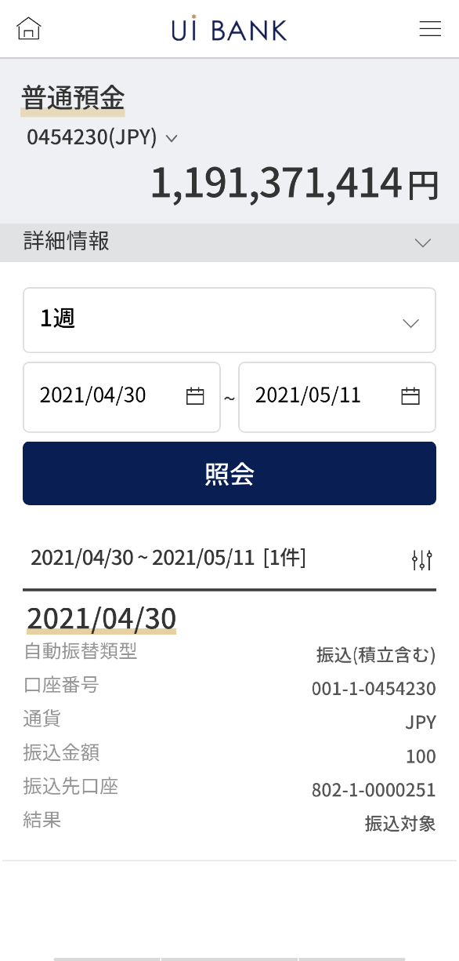 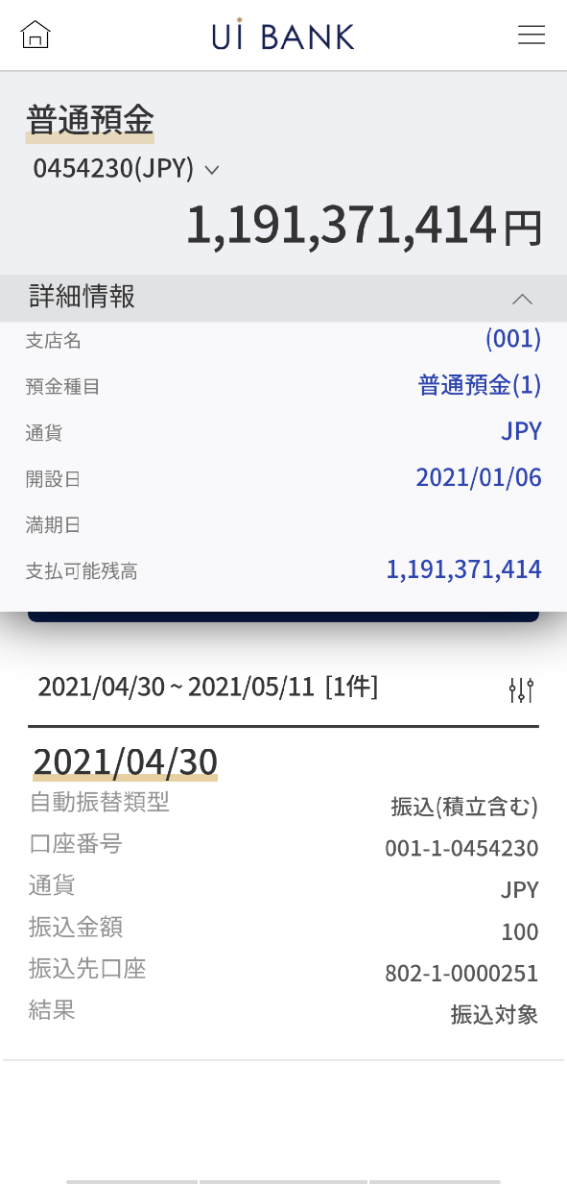

☆

보충 설명:
☆：ui 은행님의 로고 삽입에 영향을 주어 표제의 타이틀에 로고가 삽입되고 있습니다. 최신판의 것으로는 디자인의 관계상 「예약 거래 결과 조회」라고 타이틀 표기하고 있습니다. 희망의 문언등 있으면 상담해 주시면 감사하겠습니다.

C0090M00_화면 레이아웃
앱 기본 설계서 |  |  |  |  |  |  |  |  | 담당자 | 반짝임 |  |  | 확인일

 |  |  |  |  |  |  |  |  |  | DNX | 요네야마 |  | 확인일 | 2021-04-28

요건 충족표 No. | 43 | 카테고리 | App PKG | 레벨 1 | 레벨 2 | 레벨 3 |  | 레벨 4 | 레벨 5
 |  |  |  | 모바일 앱 | 기본 기능 | MENU

요건 충족표 No. | 8 | 카테고리 | AITHERPKG | 레벨 1 | 레벨 2 | 레벨 3 |  | 레벨 4 | 레벨 5
 |  |  |  | 예금 | 이체 | 이체

화면 코드 | C0090M00 | 화면명 | 이체 ‧당행간 송금 예약 거래 결과 조회

화면 레이아웃: |  |  |  |  |  |  | 화면 설명:

 |  |  |  |  |  |  | - 계좌 및 조회 기간 선택 후 조회 - 하단에 목록 출력

1

2
 |  |  |  |  |  |  | 항목 설명

 |  |  |  |  |  |  | 항번 | 조작 | 선택/입력 내용 |  |  | 비고 |  | AiTHER와의 협력 (참조 소스 데이터)
4
3
5
 |  |  |  |  |  |  | 1 | － | 항상 표시 |  |  | - |  | 0248
 |  |  |  |  |  |  | 2 | 클릭 | - |  |  | 계좌에 대한 자세한 정보 보기 |  | 0248
 |  |  |  |  |  |  | 3 | － | 자동 표시 |  |  |  |  | 0248
 |  |  |  |  |  |  | 4 | 풀다운 | 1일, 1주, 2주, 1개월, 3개월 |  |  | - |  | -
6
 |  |  |  |  |  |  | 5 | 클릭 | 캘린더에서 선택 |  |  | - |  | -
 |  |  |  |  |  |  | 6 | 클릭 | - |  |  | 항목 2.3의 정보 조회 |  | -
 |  |  |  |  |  |  | 7 | － | 자동 표시 |  |  | - |  | -
 |  |  |  |  |  |  | 8
 |  |  |  |  |  |  | 9
7
 |  |  |  |  |  |  | 10
 |  |  |  |  |  |  | 11
 |  |  |  |  |  |  | 12
 |  |  |  |  |  |  | 13
 |  |  |  |  |  |  | 14
 |  |  |  |  |  |  | 15
 |  |  |  |  |  |  | 키라보시 님 코멘트 & 디자인 변경 코멘트 (요구 사항 정의 참조) |  |  |  |  |  |  | 대응 확인
 |  |  |  |  |  |  | No. | 내용
 |  |  |  |  |  |  | 1 | 조회 기간을 리스트로부터 선택했을 때의 거동의 설명 문언을 추가 희망합니다(QA표 No.19) |  |  |  |  |  | 항번6 문언 대기
 |  |  |  |  |  |  | 2 | 조회의 글꼴을 늘리고 싶습니다. |  |  |  |  |  | 항번6 대응제
 |  |  |  |  |  |  | 3 | 송금, 송금일 → 송금일 금액 → 송금 금액 입금 계좌 → 송금 대상 계좌로 문장을 변경하고 싶습니다. |  |  |  |  |  | 항번7 대응제
 |  |  |  |  |  |  | 4 | 처리 오류 → 오류로 문장을 변경하고 싶습니다. |  |  |  |  |  | 적금 인출시 발생하여 현상 삭제
 |  |  |  |  |  |  | 5
 |  |  |  |  |  |  | 6
 |  |  |  |  |  |  | 7
 |  |  |  |  |  |  | 8
 |  |  |  |  |  |  | 9
 |  |  |  |  |  |  | 10
보충 설명:
요구 사항 정의 화면 레이아웃은 SBJ 은행의 인터넷 뱅킹과 공유 페이지이며 기본 설계서는 귀사의 앱 전용 화면입니다. 그 때문에 인터넷 뱅킹에서 앱 전용으로 전환했을 때 표시가 바뀌고 있는 부분도 있습니다. (입금 정보나 주의 사항 문언 등) 표시나 문언에 대해서 변경이 있으면 상담해 주시면 감사하겠습니다.

